Test_TrangChu
Project Name | Website Bán Hàng Tích Hợp Mô Hình Affiliate Marketing
Module Code | Trang chủ

 | Passed | Failed | Untested | Blocked | Test Case Total
Round 1 | 10 | 0 | 0 | 0 | 10
Round 2 | 0 | 0 | 0 | 0 | 0
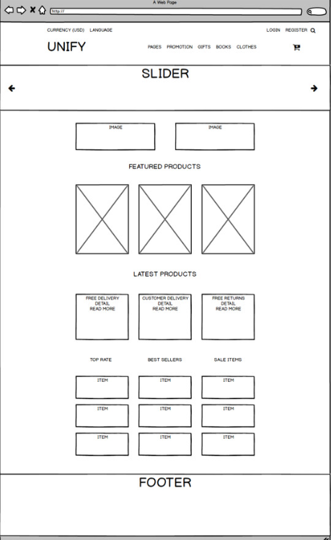

Testcase ID | Test Scenario | Test Case | Test Steps | Expected Result | Actual Result | Pass/ Fail |  | Ngày test |  | Tester
 |  |  |  |  |  | Round 1 | Round 2 | Round 1 | Round 2
TC1 | Kiểm tra hiển thị danh mục 'Sản phẩm' | Click chuột vào 'Sản phẩm' có hiển thị ra form sản phẩm không | Click chuột vào Sản phẩm | Hiển thị ra trang sản phẩm | Hiển thị ra trang sản phẩm | Pass | Pass | 2022-05-01 | 2022-05-01 | Tuấn
TC2 | Kiểm tra hiển thị danh mục 'Currency' | Click chuột vào 'Currency' có hiển thị ra danh sách tuỳ chọn loại tiền tệ không | Click chuột vào 'Currency' | Hiển thị ra danh sách tuỳ chọn các đơn vị tiền tệ | Không hiển thị ra danh sách tuỳ chọn các đơn vị tiền tệ | Fail | Fail | 2022-05-01 | 2022-05-01 | Tuấn
TC3 | Kiểm tra hiển thị danh mục 'Cart' | Click chuột vào 'Cart' có hiển thị ra trang giỏ hàng không | Click chuột vào 'Cart' | Hiển thị ra trang giỏ hàng | Hiển thị ra trang giỏ hàng | Pass | Pass | 2022-05-01 | 2022-05-01 | Tuấn
TC4 | Kiểm tra hiển thị danh mục 'Search' | Click chuột vào 'Search' có hiển thị ra textbox để nhập từ khoá tìm kiếm không | Click chuột vào 'Search' | Hiển thị ra textbox Search | Hiển thị ra textbox Search | Pass | Pass | 2022-05-01 | 2022-05-01 | Tuấn
TC5 | Kiểm tra hiển thị danh mục 'Page' | Click chuột vào 'Page' có hiển thị thêm danh sách các page khác không | Click chuột vào số 'Page' | Hiển thị ra các loại Page khác nhau | Không hiển thị ra các loại Page khác nhau | Fail | Fail | 2022-05-01 | 2022-05-01 | Tuấn
TC6 | Kiểm tra hiển thị danh mục 'Promotion' | Click chuột vào 'Promotion' có hiển thị ra các loại sản phảm khuyến mãi không | Click chuột vào 'Click' | Hiển thị ra danh sách sản phẩm khuyến mãi | Không hiển thị ra danh sách sản phẩm khuyến mãi | Fail | Fail | 2022-05-01 | 2022-05-01 | Tuấn
TC7 | Kiểm tra hiển thị danh mục 'Language' | Click chuột vào 'Language' có hiển thị ra danh sách ngôn ngữ không | Click chuột vào 'Language' | Hiển thị ra danh sách tuỳ chọn các ngôn ngữ | Không hiển thị danh sách tuỳ chọn các ngôn ngữ | Fail | Fail | 2022-05-01 | 2022-05-01 | Tuấn
TC8 | Kiểm tra hiển thị danh mục 'Home' | Khi đang ở form khác Click chuột vào 'Logo UNIFY' có quay lại trang chủ không | Click chuột vào 'Logo UNIFY' | Hiển thị ra Trang chủ | Hiển thị ra Trang chủ | Pass | Pass | 2022-05-01 | 2022-05-01 | Tuấn
TC9 | Kiểm tra hiển thị danh mục 'Register' | Trỏ chuột vào 'Register' có hiển thị ra form đăng ký không | Click chuột vào 'Register' | Hiển thị ra form đăng ký | Hiển thị ra form đăng ký | Pass | Pass | 2022-05-01 | 2022-05-01 | Tuấn
TC10 | Kiểm tra hiển thị danh mục 'Login' | Click chuột vào 'Login' có hiển thị ra form đăng nhập không | Click chuột vào 'Login' | Hiển thị ra form đăng nhập | Hiển thị ra form đăng nhập | Pass | Pass | 2022-05-01 | 2022-05-01 | Tuấn
TC11 | Kiểm tra hiển thị danh mục 'Gifts' | Click chuột vào 'Gift' có hiển thị ra form danh sách quà tăng khi mua sản phẩm không | Click chuột vào 'Gifts' | Hiển thị ra form danh sách quà tặng khi mua sản phẩm | Không hiển thị ra form danh sách quà tặng khi mua sản phẩm | Fail | Fail | 2022-05-01 | 2022-05-01 | Tuấn
TC12 | Kiểm tra hiển thị danh mục 'Slider' | Xem mục 'Slider' có hiển thị ra hình ảnh, tin tức không | Xem hiển thị ở mục 'Slider' | Hiển thị ra hình ảnh, tin tức | Hiển thị ra hình ảnh, tin tức | Pass | Pass | 2022-05-01 | 2022-05-01 | Tuấn
TC13 | Kiểm tra hiển thị danh mục 'Featured Product' | Xem mục 'Featured Product' có hiển thị ra sản phẩm nổi bật không | Xem hiển thị ở mục 'Featured Product' | Hiển thị ra hình ảnh các sản phẩm nổi bật | Hiển thị ra hình ảnh các sản phẩm nổi bật | Pass | Pass | 2022-05-01 | 2022-05-01 | Tuấn
TC14 | Kiểm tra hiển thị danh mục 'Lasted Product' | Xem mục 'Lasted Product' có hiển thị ra sản phẩm mới nhất không | Xem hiển thị ở mục 'Lasted Product' | Hiển thị ra hình ảnh các sản phẩm mới | Hiển thị ra hình ảnh các sản phẩm mới | Pass | Pass | 2022-05-01 | 2022-05-01 | Tuấn
TC15 | Kiểm tra hiển thị danh mục 'Books' | Click chuột vào 'Books' có hiển thị ra form ? không |  |  |  | Fail | Fail | 2022-05-01 | 2022-05-01 | Tuấn
TC16 | Kiểm tra hiển thị danh mục 'Clothes' | Click chuột vào 'Clothes' có hiển thị ra form ? không |  |  |  | Fail | Fail | 2022-05-01 | 2022-05-01 | Tuấn
TC17 | Kiểm tra hiển thị danh mục 'Top Rated' | Xem mục 'Top Rated' có hiển thị ra sản phẩm được đánh giá cao không | Xem hiển thị ở mục 'Top Rated' | Hiển thị ra hình ảnh các sản phẩm được đánh giá cao | Không hiển thị ra hình ảnh các sản phẩm được đánh giá cao | Fail | Fail | 2022-05-01 | 2022-05-01 | Tuấn
TC18 | Kiểm tra hiển thị danh mục 'Best Seller' | Xem mục 'Best Seller' có hiển thị ra sản phẩm được bán chạy nhất không | Xem hiển thị ở mục 'Best Seller' | Hiển thị ra hình ảnh các sản phẩm được bán chạy nhất | Không hiển thị ra hình ảnh các sản phẩm được bán chạy nhất | Fail | Fail | 2022-05-01 | 2022-05-01 | Tuấn
TC19 | Kiểm tra hiển thị danh mục 'Sale Items' | Xem mục 'Sale Items' có hiển thị ra sản phẩm được giảm giá không | Xem hiển thị ở mục 'Sale Items' | Hiển thị ra hình ảnh các sản phẩm được giảm giá | Không hiển thị ra hình ảnh các sản phẩm được giảm giá | Fail | Fail | 2022-05-01 | 2022-05-01 | Tuấn
TC20 | Kiểm tra hiển thị danh mục 'Footer' | Xem mục 'Footer' có hiển thị ra thông tin website không | Xem hiển thị ở mục 'Footer' | Hiển thị ra thông tin website | Hiển thị ra thông tin website | Pass | Pass | 2022-05-01 | 2022-05-01 | Tuấn

Test_DangKi
Project Name | Website Bán Hàng Tích Hợp Mô Hình Affiliate Marketing
Module Code | Đăng kí

 | Passed | Failed | Untested | Blocked | Test Case Total
Round 1 | 7 | 15 | 0 | 0 | 22
Round 2 | 22 | 0 | 0 | 0 | 22
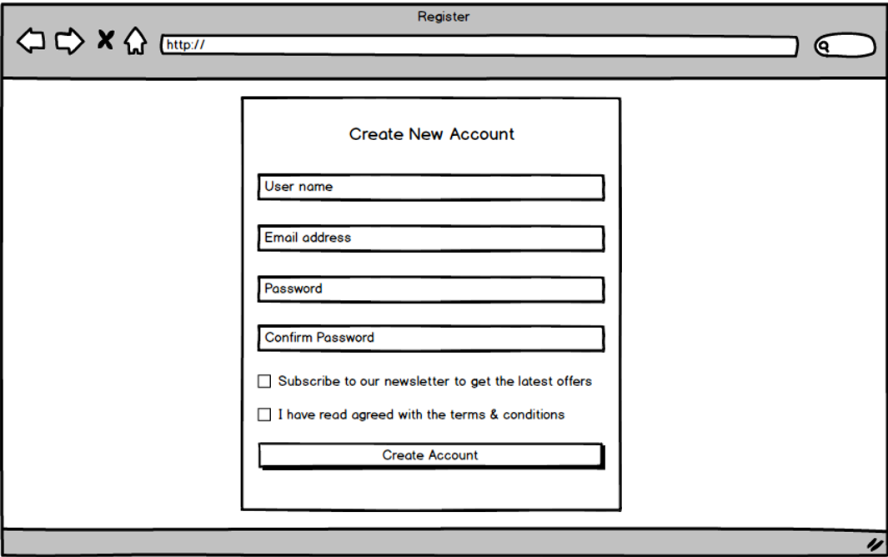

 |  |  |  |  | \

Testcase ID | Test Scenario | Test Case | Test Steps | Expected Result | Actual Result | Pass/ Fail |  | Ngày test |  | Tester
 |  |  |  |  |  | Round 1 | Round 2 | Round 1 | Round 2
TC01 | Kiểm tra nhập dữ leieuj cho Textbox 'User name' | Tên User bỏ trống | 1. Không nhập giá trị vào textbox 2. Nhấn TAB để chuyển sang 'Email address' | Hiển thị thông báo lỗi: 'Chưa nhập Tên đăng nhập' | Hiển thị thông báo chưa nhập tên đăng nhập | Pass | Pass | 2022-05-01 | 2022-05-01 | Trung
TC02 |  | Tên User chứa kí tự đặc biệt | Nhập kí tự đặc biệt vào tên đăng nhập | Hiển thị thông báo lỗi: 'Tên đăng nhập không chứa kí tự đặc biệt' | Hiển thị thông báo lỗi: 'Tên đăng nhập không chứa kí tự đặc biệt' | Fail | Pass | 2022-05-01 | 2022-05-01 | Trung
TC03 |  | Tên User đủ kí tự hợp lệ | Nhập đủ kí tự hợp lệ | Không hiển thị thông báo lỗi | Không hiển thị thông báo lỗi | Pass | Pass | 2022-05-01 | 2022-05-01 | Trung
TC04 | Kiểm tra nhập dữ liệu cho Textbox 'Email adress' | Địa chỉ 'Email address' bỏ trống | 1. Không nhập giá trị vào textbox 2. Nhấn TAB để chuyển sang 'Password' | Hiển thị thông báo lỗi: 'Chưa nhập Email' | Hiển thị thông báo lỗi: 'Chưa nhập Email' | Pass | Pass | 2022-05-01 | 2022-05-01 | Trung
TC05 |  | Địa chỉ 'Email address' nhập không đúng định dạng | Nhập không đúng định dạng Email | Hiển thị thông báo lỗi: 'Email không đúng định dạng' | Không hiển thị thông báo lỗi: 'Email không đúng định dạng' | Fail | Fail | 2022-05-01 | 2022-05-01 | Trung
TC06 |  | Địa chỉ 'Email address' đầy đủ | Nhập Email đầy đủ | Không hiển thị thông báo lỗi | Không hiển thị thông báo lỗi | Pass | Pass | 2022-05-01 | 2022-05-01 | Trung
TC07 | Kiểm tra nhập dữ liệu Textbox 'Password' | Password để trống | 1. Không nhập giá trị vào textbox 2. Nhấn TAB để chuyển sang 'Confirm Password' | Hiển thị thông báo: 'Chưa nhập Password' | Hiển thị thông báo lỗi: 'Chưa nhập Password' | Pass | Pass | 2022-05-01 | 2022-05-01 | Trung
TC08 |  | Password có kí tự đặc biệt | Nhập tự đặc biệt | Hiển thị thông báo lỗi: 'Password không hợp lệ' | Hiển thị thông báo lỗi: 'Password không hợp lệ' | Pass | Pass | 2022-05-01 | 2022-05-01 | Trung
TC09 |  | Password không có chữ in hoa | Nhập thiếu chữ in hoa | Hiển thị thông báo lỗi: 'Password yêu cầu có chứa chữ in Hoa' | Không hiển thị thông báo lỗi: 'Password yêu cầu có chứa chữ in Hoa' | Fail | Fail | 2022-05-01 | 2022-05-01 | Trung
TC10 |  | Password đủ kí tự hợp lệ | Nhập đủ ký tự hợp lệ | Không hiển thị thông báo lỗi | Không hiển thị thông báo lỗi | Pass | Pass | 2022-05-01 | 2022-05-01 | Trung
TC11 | Kiểm tra nhập dữ liệu cho Textbox 'Confirm Password' | Confirm Password để trống | 1. Không nhập giá trị vào textbox 2. Nhấn TAB để chuyển sang mục xác nhận điều lệ | Hiển thị thông báo lỗi: 'Chưa nhập Confirm password' | Hiển thị thông báo lỗi: 'Chưa nhập Confirm password' | Pass | Pass | 2022-05-01 | 2022-05-01 | Trung
TC12 |  | Confirm Password không trùng với 'Password' | Nhập bất kì | Hiển thị thông báo lỗi: 'Confirm password không trùng với password' | Hiển thị thông báo lỗi: 'Confirm password không trùng với password' | Fail | Fail | 2022-05-01 | 2022-05-01 | Trung
TC13 |  | Mật khẩu đủ kí tự | Nhập đủ và trùng với mục Password | Không hiển thị thông báo lỗi | Không hiển thị thông báo lỗi | Pass | Pass | 2022-05-01 | 2022-05-01 | Trung
TC14 | Kiểm tra đánh dấu cho Checkbox 'Subcribe to our newsletter to get lasted offers' | Đánh dấu vào checkbox | 1. Đánh dấu vào checkbox 2. Nhấn TAB để chuyển sang checkbox 'I have read agree....' | Không hiển thị thông báo lỗi | Không hiển thị thông báo lỗi | Pass | Pass | 2022-05-01 | 2022-05-01 | Trung
TC15 |  | Không đánh dấu vào checkbox | 1. Không đánh dấu vào checkbox 2. Nhấn TAB để chuyển sang checkbox 'I have read agreed.....' | Không hiển thị thông báo lỗi | Không hiển thị thông báo lỗi | Pass | Pass | 2022-05-01 | 2022-05-01 | Trung
TC16 | Kiểm tra đánh dấu cho Checkbox 'I have read agreed with the terms & condition' | Đánh dấu vào checkbox | 1. Đánh dấu vào checkbox 2. Nhấn TAB để chuyển sang Button 'Created Account' | Không hiển thị thông báo lỗi | Không hiển thị thông báo lỗi | Pass | Pass | 2022-05-01 | 2022-05-01 | Trung
TC17 |  | Không đánh dấu vào checkbox | 1. Không đánh dấu vào checkbox 2. Nhấn TAB để chuyển sang Button 'Create Account' | Hiển thị thông báo 'Bạn cần xác nhận điều lệ' | Hiển thị thông báo 'Bạn cần xác nhận điều lệ' | Fail | Pass | 2022-05-01 | 2022-05-01 | Trung
TC18 | Kiểm tra hoạt động của Button 'Create Account' | Tên User để trông | 1. Không nhập kí tự hợp lệ vào User 2. Nhấn 'Create Account' | Hiển thị thông báo 'Cần điền vào mục User để Create Account' | Không hiển thị thông báo 'Thiếu User nên không thể Create Account' | Fail | Fail | 2022-05-01 | 2022-05-01 | Trung
TC19 |  | Email address để trôgns | 1. Không nhập kí tự hợp lệ vào 'Email address' 2. Nhấn 'Create Account' | Hiển thị thông báo 'Cần điền vào mục 'Email address' để xác nhận Email' | Không hiển thị thông báo 'Cần điền vào mục 'Email address' để xác nhận Email' | Fail | Fail | 2022-05-01 | 2022-05-01 | Trung
TC20 |  | Password để trông | 1. Không nhập kí tự hợp lệ vào Password 2. Nhấn 'Create Account' | Hiển thị thông báo 'Cần điền vào mục Password để Create Account' | Không hiển thị thông báo 'Cần điền vào mục Password để Create Account' | Fail | Fail | 2022-05-01 | 2022-05-01 | Trung
TC21 |  | Confirm Password để trống | 1. Không nhập kí tự trùng với Password 2. Nhấn 'Create Account' | Hiển thị thông báo lỗi: 'Confirm Password không đúng' | Không hiển thị thông báo lỗi: 'Confirm Password không đúng' | Fail | Fail | 2022-05-01 | 2022-05-01 | Trung
TC22 |  | Đã đánh dầu vào checkbox 'I have read.....' | 1. Đánh dấu vào checkbox 2. Nhấn 'Create Account' | Hiển thị thông báo lỗi: 'Cần điền đầy đủ thông tin User' | Hiển thị thông báo lỗi: 'Cần điền đầy đủ thông tin User' | Pass | Pass | 2022-05-01 | 2022-05-01 | Trung
TC23 |  | Chưa đánh dầu vào checkbox 'I have read.....' | 1. Điền đầy đủ thông tin 2. Chưa đánh dấu vào checkbox 3. Nhấn 'Create Account' | Hiển thị thông báo lỗi 'Bạn chưa đồng ý với điều lệ của chúng tôi' | Hiển thị thông báo lỗi 'Bạn chưa đồng ý với điều lệ của chúng tôi' | Fail | Fail | 2022-05-01 | 2022-05-01 | Trung
TC24 |  | Điều đầy đủ thông tin và đánh dấu vào checkbox 'I have read .....' | 1. Điền đầy đủ thông tin 2. Đã đánh dấu vào checkbox 3. Nhấn 'Create Account' | Hiển thị thông báo 'Bạn đã tạo Account thành công' | Hiển thị thông báo 'Bạn đã tạo Account thành công' | Pass | Pass | 2022-05-01 | 2022-05-01 | Trung

Test_DangNhap
Project Name | Website Bán Hàng Tích Hợp Mô Hình Affiliate Marketing
Module Code | Đăng nhập

 | Passed | Failed | Untested | Blocked | Test Case Total
Round 1 | 6 | 4 | 0 | 0 | 10
Round 2 | 10 | 0 | 0 | 0 | 10
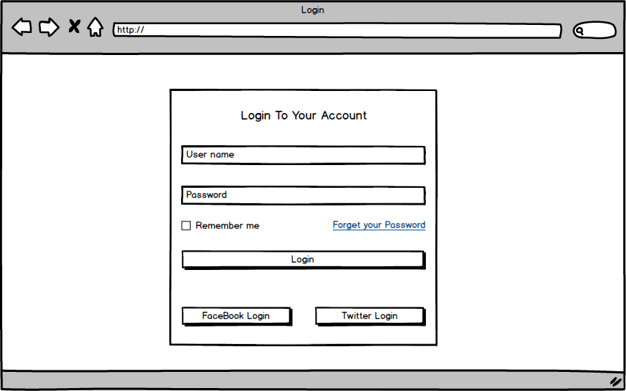

Testcase ID | Test Scenario | Test Case | Test Steps | Expected Result | Actual Result | Pass/ Fail |  | Ngày test |  | Tester
 |  |  |  |  |  | Round 1 | Round 2 | Round 1 | Round 2
TC01 | Kiểm tra nhập dữ liệu Textbox 'User name' | User name bỏ trống | 1. Không nhập giá trị vào textbox 2. Nhấn TAB để chuyển sang 'Password' | Hiển thị thông báo: 'Chưa nhập User name' | Hiển thị thông báo: 'Chưa nhập User name' | Pass | Pass | 2022-05-01 | 2022-05-01 | Tuấn
TC02 |  | User name nhập kí tự đặc biệt | 1. Nhập kí tự đặc biệt vào textbox 2. Nhấn TAB để chuyển sang 'Password' | Hiển thị thông báo: 'User name không thể chứa kí tự đặc biệt' | Hiển thị thông báo: 'User name không thể chứa kí tự đặc biệt' | Pass | Pass | 2022-05-01 | 2022-05-01 | Tuấn
TC03 |  | User name chưa Register | 1. Nhập kí tự bất kì vào textbox 2. Nhấn TAB để chuyển sang 'Password' | Hiển thị thông báo: 'User name sai hoặc chưa Register' | Hiển thị thông báo: 'User name sai hoặc chưa Register' | Pass | Pass | 2022-05-01 | 2022-05-01 | Tuấn
TC04 |  | User name hợp lệ | 1. Nhập User name (Đã register) vào textbox 2. Nhấn TAB để chuyển sang 'Password' | Không hiển thị báo lỗi | Không hiển thị báo lỗi | Pass | Pass | 2022-05-01 | 2022-05-01 | Tuấn
TC05 | Kiểm tra nhập dữ liệu cho Textbox 'Password' | Password bỏ trống | 1. Không nhập giá trị vào textbox 2. Nhấn button 'Login' | Hiển thị thông báo lỗi: 'Chưa nhập Password' | Hiển thị thông báo lỗi: 'Chưa nhập Password' | Pass | Pass | 2022-05-01 | 2022-05-01 | Tuấn
TC06 |  | Password sai | 1. Nhập sai Password 2. Nhấn button 'Login' | Hiển thị thông báo lỗi: 'Sai Password' | Hiển thị thông báo lỗi: 'Sai Password' | Pass | Pass | 2022-05-01 | 2022-05-01 | Tuấn
TC07 |  | Password đúng | 1. Nhập sai Password 2. Nhấn button 'Login' | Thông báo 'Login thành công' và chuyển về Home (Trang chủ) | Thông báo 'Login thành công' và chuyển về Home (Trang chủ) | Pass | Pass | 2022-05-01 | 2022-05-01 | Tuấn
TC08 | Kiểm tra hoạt động của Button 'Login' | Kiểm tra button có hoạt động không | Sau khi nhập 'User name' và 'Password' đúng, thì nhấn 'Login' | Login thành công, hiển thị trang chủ chính | Hiển thị trang chủ chính | Pass | Pass | 2022-05-01 | 2022-05-01 | Tuấn
TC09 |  | Kiểm tra sau khi nhập nhấn 'ENTER' có đăng nhập được không | Sau khi nhập 'User name' và 'Password' đúng, thì nhấn phím ENTER | Login thành công, hiển thị trang chủ chính | Login thành công, hiển thị trang chủ chính | Pass | Pass | 2022-05-01 | 2022-05-01 | Tuấn
TC10 | Kiểm tra hoạt động Checkbox 'Remember me' | Kiểm tra xem có tự động điền 'User name' và 'Password' khi đã đánh dấu vào checkbox trước lúc nhấn 'Login' | Sau khi nhập 'User name' và 'Password' đúng, thì đánh dàu vào checkbox trước khi nhấn 'Login' | Khi 'Login' lại, User name' và 'Password' được tự động điền | Khi 'Login' lại, User name' và 'Password' được tự động điền | Fail | Fail | 2022-05-01 | 2022-05-01 | Tuấn
TC11 |  | Kiểm tra xem có huỷ tự động điền 'User name' và 'Password' khi đã huỷ đánh dấu vào checkbox trước lúc nhấn 'Login' lại | Sau khi nhập 'User name' và 'Password' lại , thì huỷ đánh dàu vào checkbox trước khi nhấn 'Login' | Khi 'Login' lại, textbox User name' và 'Password' để trống | Khi 'Login' lại, textbox User name' và 'Password' để trống | Pass | Pass | 2022-05-01 | 2022-05-01 | Tuấn
TC12 | Kiểm tra truy cập Hyperlink 'Foret your Password' | Chuyển sang trang 'Forget your Password' | Click vào link 'Forget your Password' | Chuyển đến trang 'Forget your Password' | Chuyển đến trang 'Forget your Password' | Pass | Pass | 2022-05-01 | 2022-05-01 | Tuấn
TC13 | Kiểm tra hoạt động của Button 'Facebook Login' | Kiểm tra Login bằng Account Facebook | Click vào button 'Facebook Login' | Hiển thị form Login từ Facebook | Không hiển thị form Login từ Facebook | Fail | Fail | 2022-05-01 | 2022-05-01 | Tuấn
TC14 | Kiểm tra hoạt động của Button 'Twitter Login' | Kiểm tra Login bằng Account Twitter | Click vào button 'Twitter Login' | Hiển thị form Login từ Twitter | Không hiển thị form Login từ Twitter | Fail | Fail | 2022-05-01 | 2022-05-01 | Tuấn

Test_GioHang
Project Name | Website Bán Hàng Tích Hợp Mô Hình Affiliate Marketing
Module Code | Giỏ hàng

 | Passed | Failed | Untested | Blocked | Test Case Total
Round 1 | 4 | 2 | 0 | 0 | 6
Round 2 | 6 | 0 | 0 | 0 | 6

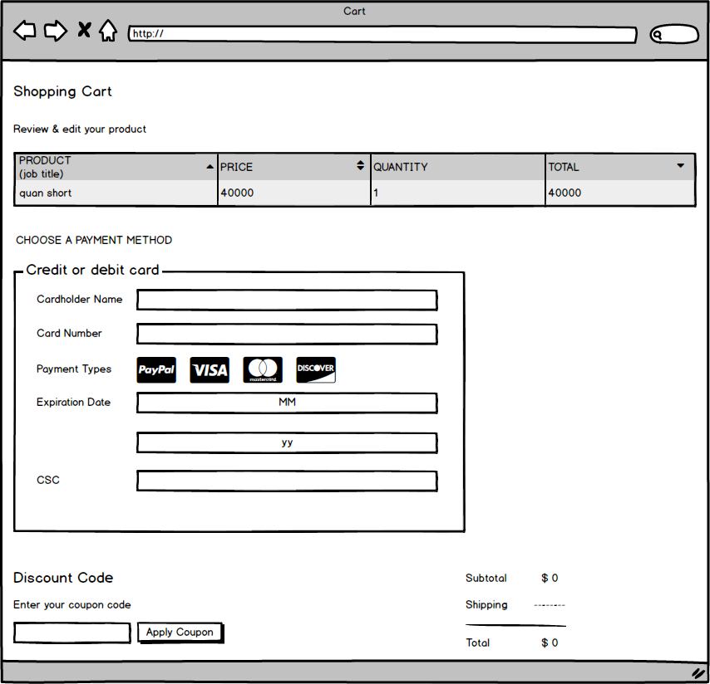

Testcase ID | Test Scenario | Test Case | Test Steps | Expected Result | Actual Result | Pass/ Fail |  | Ngày test |  | Tester
 |  |  |  |  |  | Round 1 | Round 2 | Round 1 | Round 2
TC01 | Kiểm tra nhập dữ liệu của 'Cardholder Name'' | Bỏ trống Textbox | 1. Không nhập kí tự vào textbox 2. Nhấn TAB để chuyển sang 'Card Number' | Hiển thị báo lỗi 'Cardholder Name không được để trống' | Hiển thị báo lỗi 'Cardholder Name không được để trống' | Pass | Pass | 2022-05-01 | 2022-05-01 | Trung
TC02 |  | Có chứa kí tự đặc biệt | 1. Nhập kí tự đặc biệt vào textbox 2. Nhấn TAB để chuyển sang 'Card Number' | Hiển thị báo lỗi 'Cardholder Name không chứa kí tự đặc biệt' | Hiển thị báo lỗi 'Cardholder Name không chứa kí tự đặc biệt' | Pass | Pass | 2022-05-01 | 2022-05-01 | Trung
TC03 |  | Tên có dấu | 1. Nhập thông tin có dấu vào textbox 2. Nhấn TAB để chuyển sang 'Card Number' | Không hiển thị thông báo lỗi | Không hiển thị thông báo lỗi | Pass | Pass | 2022-05-01 | 2022-05-01 | Trung
TC04 |  | Tên không dấu | 1. Nhập thông tin không dấu vào textbox 2. Nhấn TAB để chuyển sang 'Card Number' | Không hiển thị thông báo lỗi | Không hiển thị thông báo lỗi | Pass | Pass | 2022-05-01 | 2022-05-01 | Trung
TC05 | Kiểm tra nhập dữ liệu của 'Card Number' | Bỏ trống Textbox | 1. Không nhập kí tự vào textbox 2. Nhấn TAB để chuyển sang 'Payment Type' | Hiển thị báo lỗi 'Card Number' không được để trống' | Hiển thị báo lỗi 'Card Number' không được để trống' | Pass | Pass | 2022-05-01 | 2022-05-01 | Trung
TC06 |  | Có chứa kí tự đặc biệt | 1. Nhập kí tự đặc biệt vào textbox 2. Nhấn TAB để chuyển sang 'Payment Type' | Hiển thị báo lỗi 'Card Number' không chứa kí tự đặc biệt' | Hiển thị báo lỗi 'Card Number' không chứa kí tự đặc biệt' | Pass | Pass | 2022-05-01 | 2022-05-01 | Trung
TC07 |  | Có chứa kí tự chữ | 1. Nhập kí tự chữ vào textbox 2. Nhấn TAB để chuyển sang 'Payment Type' | Hiển thị báo lỗi 'Card Number' không chứa kí chữ' | Hiển thị báo lỗi 'Card Number' không chứa kí chữ' | Fail | Fail | 2022-05-01 | 2022-05-01 | Trung
TC08 |  | Chỉ chứa kí tự số | 1. Nhập kí tự số vào textbox 2. Nhấn TAB để chuyển sang 'Payment Type' | Không hiển thị thông báo lỗi | Không hiển thị thông báo lỗi | Pass | Pass | 2022-05-01 | 2022-05-01 | Trung
TC09 | Kiểm tra dữ liệu của 'Payment Type' | Card Number' phù hợp với 'Payment Type' | Click chọn 'Payment Type' | Không hiển thị thông báo lỗi | Không hiển thị thông báo lỗi | Fail | Fail | 2022-05-01 | 2022-05-01 | Trung
TC10 |  | Card Number' không phù hợp với 'Payment Type' | Click chọn 'Payment Type' | Hiển thị thông báo lỗi 'Card Number không hợp lệ' | Không hiển thị thông báo lỗi 'Card Number không hợp lệ' | Fail | Fail | 2022-05-01 | 2022-05-01 | Trung
TC11 | Kiểm tra dữ liệu của 'Expiration Date' | Chứa kí tự chữ | Nhập kí tự chữ | Không thể nhập kí tự chữ | Không thể nhập kí tự chữ | Pass | Pass | 2022-05-01 | 2022-05-01 | Trung
TC12 |  | Chứa kí tự số lớn hơn 12 ở textbox Month | Nhập kí tự số lớn hơn 12 | Hiển thị thông báo lỗi 'Giá trị nhập không hợp lệ' | Hiển thị thông báo lỗi 'Giá trị nhập không hợp lệ' | Pass | Pass | 2022-05-01 | 2022-05-01 | Trung
TC13 |  | Chứa kí tự đặc biệt ở textbox Month | Nhập kí tự đặc biệt | Không thể nhập kí tự đặc biệt | Không thể nhập kí tự đặc biệt | Pass | Pass | 2022-05-01 | 2022-05-01 | Trung
TC14 |  | Chứa kí tự số nhỏ hơp 12 ở textbox Month | Nhập kí tự số nhỏ hơn 12 | Không hiển thị thông báo lỗi | Không hiển thị thông báo lỗi | Pass | Pass | 2022-05-01 | 2022-05-01 | Trung
TC15 |  | Chứa kí tự số có 2 số textbox Year | Nhập kí tự số có 2 số | Không hiển thị thông báo lỗi | Không hiển thị thông báo lỗi | Pass | Pass | 2022-05-01 | 2022-05-01 | Trung
TC16 |  | Chứa kí tự đặc biệt ở textbox Year | Nhập kí tự đặc biệt | Không thể nhập kí tự đặc biệt | Không thể nhập kí tự đặc biệt | Pass | Pass | 2022-05-01 | 2022-05-01 | Trung
TC17 | Kiểm tra dữ liệu của 'CSC' | Chứa kí tự chữ | Nhập kí tự chữ | Không thể nhập kí tự chữ | Không thể nhập kí tự chữ | Pass | Pass | 2022-05-01 | 2022-05-01 | Trung
TC18 |  | Chứa kí tự số | Nhập kí tự số | Không hiển thị thông báo lỗi | Không hiển thị thông báo lỗi | Pass | Pass | 2022-05-01 | 2022-05-01 | Trung
TC19 | Kiểm tra hiển thị danh sách sản phẩm trong giỏ hàng | Xem danh sách các sản phẩm có trong giỏ hàng | Click 'Shopping Cart' | Hiển thị danh sách các sản phẩm đang có trong giỏ hàng | Hiển thị danh sách các sản phẩm đang có trong giỏ hàng | Pass | Pass | 2022-05-01 | 2022-05-01 | Trung
TC20 | Kiểm tra dữ liệu nhập của 'Coupon code' | Chứa kí tự bất kì | Nhập kí tự bất kì | Không hiển thị thông báo lỗi | Không hiển thị thông báo lỗi | Fail | Fail | 2022-05-01 | 2022-05-01 | Trung
TC21 | Kiểm tra dữ liệu nhập của 'Discount code' | Chứa kí tự đặc biệt | Nhập kí tự đặc biệt | Hiển thị thông báo lỗi 'mã code không tồn tại' | Hiển thị thông báo lỗi 'mã code không tồn tại' | Fail | Fail | 2022-05-01 | 2022-05-01 | Trung
TC22 | Kiểm tra hoạt động của Button 'Apply Coupon' | Bỏ trống Textbox | 1. Không nhập giá trị vào Textbox 2. Nhấn button 'Apply Coupon' | Hiển thị thông báo lỗi 'Chưa nhập mã code' | Hiển thị thông báo lỗi 'Chưa nhập mã code' | Pass | Pass | 2022-05-01 | 2022-05-01 | Trung
TC23 |  | Nhập coupon code vào Textbox | 1. Nhập mã code vào Textbox 2. Nhấn button 'Apply Coupon' | Hiển thị thông báo 'Bạn dâng sử dụng mã code này' | Không hiển thị thông báo 'Bạn dâng sử dụng mã code này' | Fail | Fail | 2022-05-01 | 2022-05-01 | Trung
TC24 | Kiểm tra hiển thị thống kê tiền trả phí | Xem số tiền đang xử lý | Xem mục 'Total' | Hiển thị kết quả số tiền cần trả phí | Hiển thị kết quả số tiền cần trả phí | Pass | Pass | 2022-05-01 | 2022-05-01 | Trung

